1 (2)
БОРИСОВСКИЙ РАЙОННЫЙ |  | ОАО "Борисовский консервный завод"
ИСПОЛНИТЕЛЬНЫЙ КОМИТЕТ |  | Республика Беларусь, Минская область
 |  | г. Борисов ул. Л. Чаловской, 17а
 |  | отдел реализации готовой продукции и маркетинга:
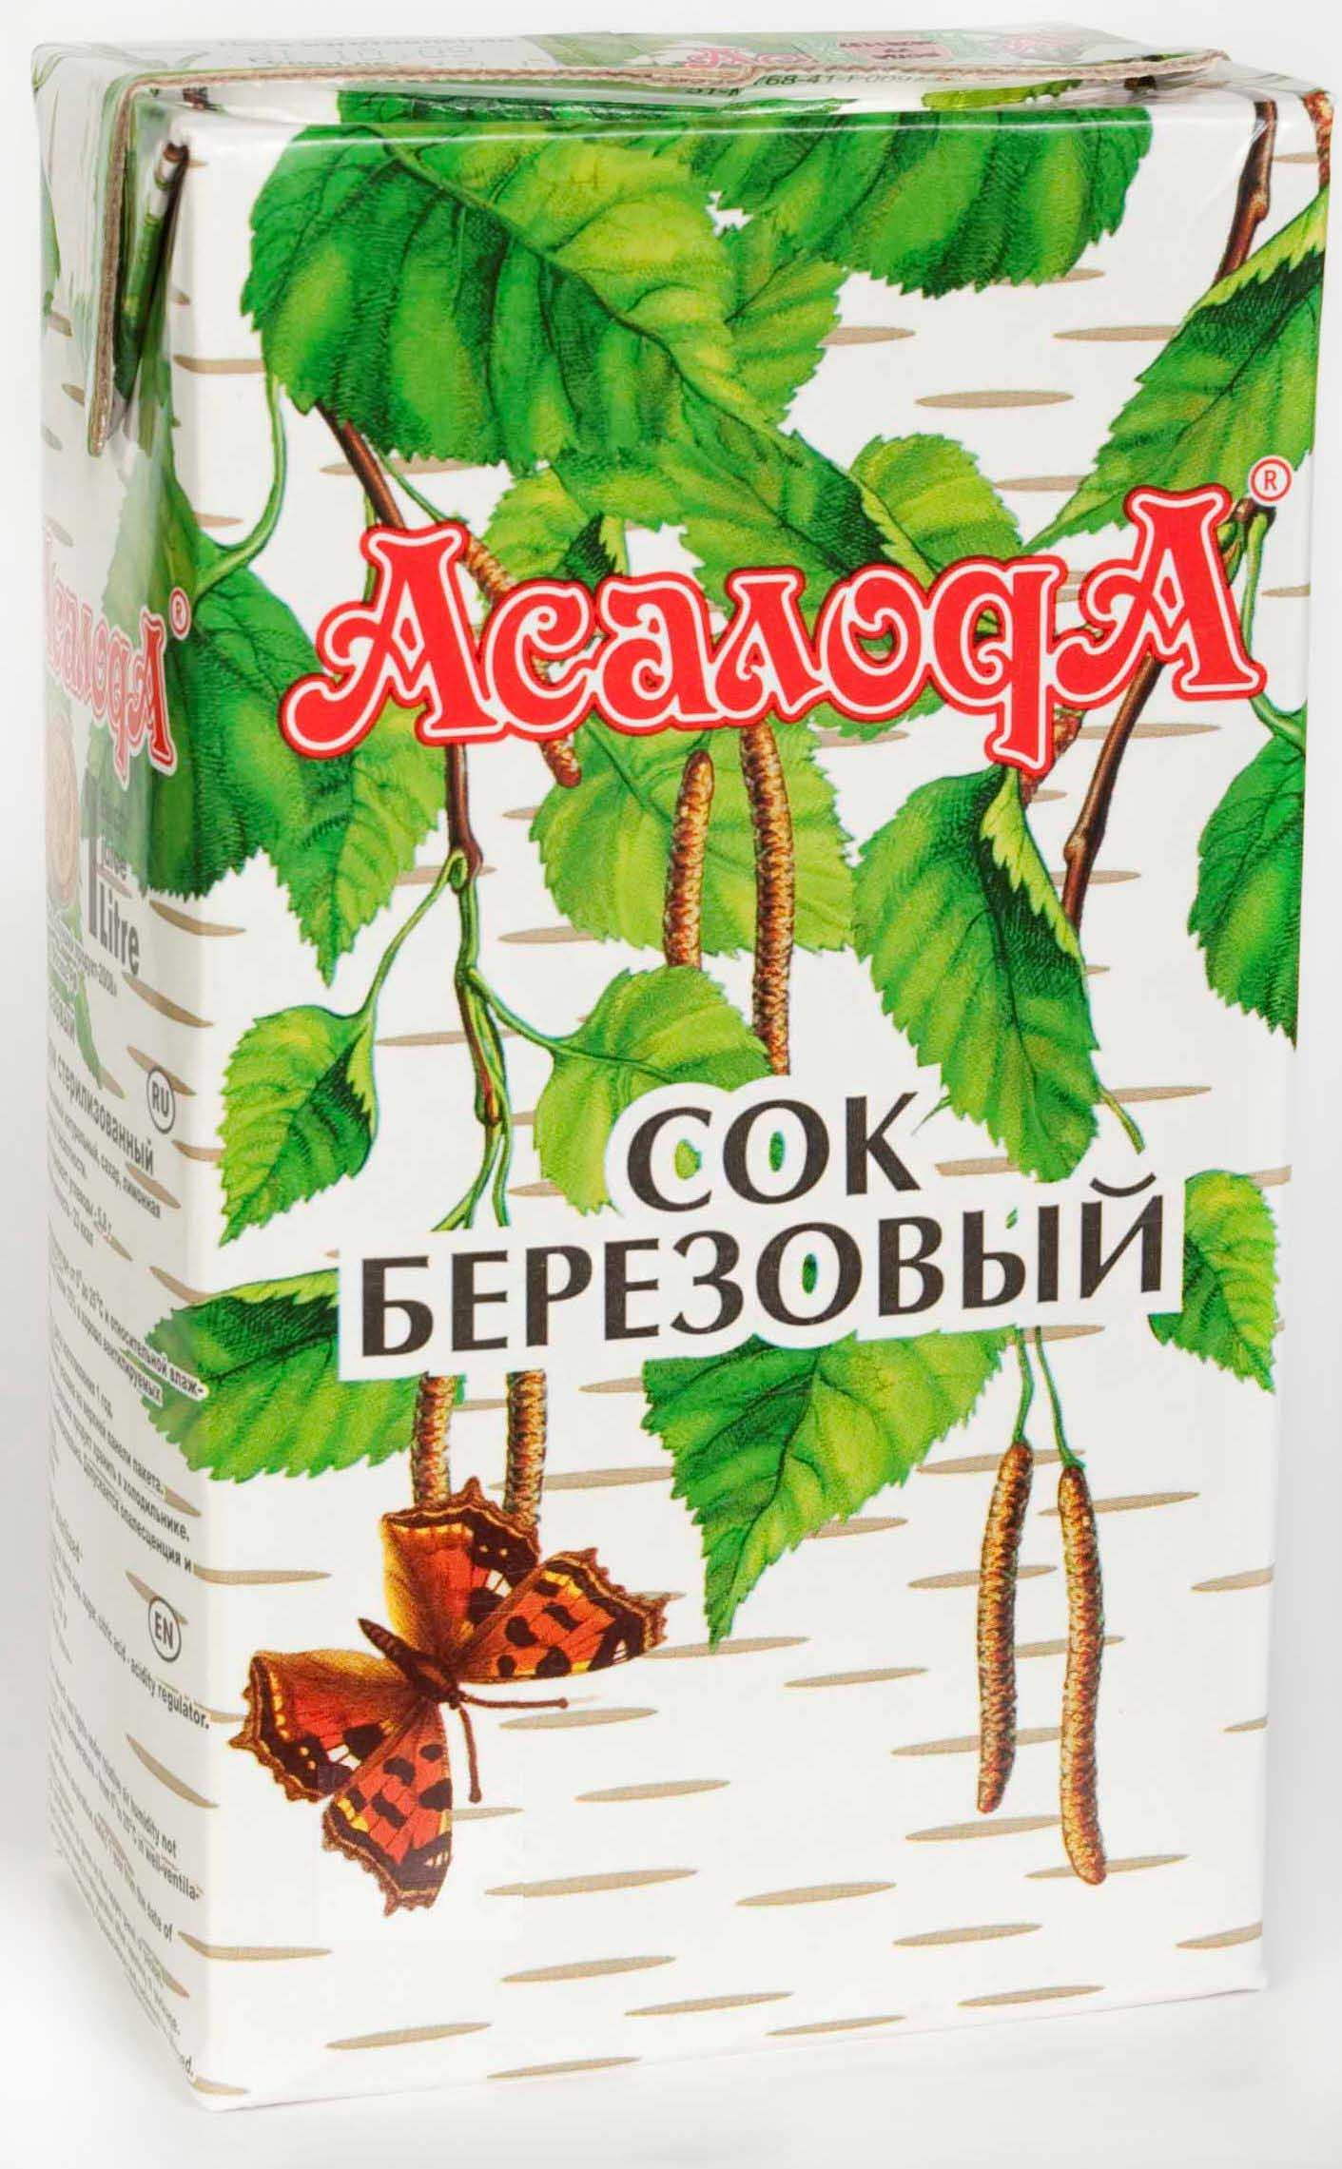
 |  | 8 10 375 177 73 25 71 телефон
 |  | 8 10 375 177 76 05 56 телефон
 |  | Контактное лицо: Алексей
 |  | 8 10 375 29 378 55 82
 |  | e-mail: vitamin_produkt@tut.by
 |  | http://asaloda.pulscen.by

Цены сформированы на 1 июня 2017 г.
Наименование продукции | Штрих-код | Кол-во в 1 месте | Расфасовка
 |  |  |  | Цена, доллар США

Концентрат кваса "Белорусский" 0,45л (срок реализации 18 месяцев) | 4811202013882 | 12 | 0,45л твист | 1.18
Соки и нектары 0,3л 0,45л 0,5л и 0,6л
Нектар черничный с мякотью 0,5л | 4811202014131 | 12 | 0,5л СКО | 1.29
Нектар морковно-яблочный с мякотью 0,45л | 4811202014230 | 12 | 0,45л твист | 0.67
Сок морковный с мякотью 0,3л (бутылка) | 4811202014520 | 15 | 0,3л твист | 0.54
Сок березовый с сахаром 0,6л тв | 4811202013783 | 9 | 0,6л твист | 0.59
Соки нектары тетра-пак
Сок березовый с сахаром 1л | 4811202002619 | 12 | тетра-пак | 0.59
Сок березовый с настоем шиповника "Бодрость" 1л | 4811202002596 | 12 | тетра-пак | 0.66
Сок березово-черничный 1л | 4811202009892 | 12 | тетра-пак | 0.90
Сок яблочный осветленный восстановленный 1л | 4811202011895 | 12 | тетра-пак | 0.64
Соки и нектары 3,0л (стеклобанка)
Нектар яблочно-вишневый 3,0л | 4811202014179 | 4 | 3,0л СКО | 2.18
Нектар яблочно-клубничный 3,0л | 4811202011918 | 4 | 3,0л СКО | 2.07
Нектар яблочно-черноплоднорябиновый 3,0л | 4811202014193 | 4 | 3,0л СКО | 2.07
Нектар яблочно-черносмородиновый 3,0л | 4811202014186 | 4 | 3,0л СКО | 2.07
Сок березовый с сахаром 3,0л | 4811202000103 | 4 | 3,0л СКО | 1.85
Сок березовый "Славянский" (без сахара) 3,0л | 4811202012922 | 4 | 3,0л СКО | 1.57
Сок березово-вишневый 3,0л | 4811202013943 | 4 | 3,0л СКО | 2.18
Сок березово-клубничный 3,0л | 4811202012243 | 4 | 3,0л СКО | 2.12
Сок березово-черноплоднорябиновый 3,0л | 4811202004286 | 4 | 3,0л СКО | 2.07
Сок березово-черносмородиновый 3,0л | 4811202008956 | 4 | 3,0л СКО | 2.14
Сок березово-яблочный натуральный (без сахара) 3,0л | 4811202012953 | 4 | 3,0л СКО | 1.80
Сок яблочный осветленный восстановленный 3,0л | 4811202011840 | 4 | 3,0л СКО | 1.67
Плодоовощная консервация
Томаты маринованные "Деликатесные" 700г (красные) | 4811202013905 | 9 | 0,72л твист | 1.12
Огурцы маринованные РЕЗАНЫЕ "По старинному рецепту" 3000г (на лимонной кислоте) | 4811202012991 | 4 | 3,0л СКО | 2.67
Закуска "Минская" из свежей капусты 500г | 4811202000424 | 12 | 0,5л СКО | 0.64
Закуска "Белорусская" с грибами 450г | 4811202014223 | 12 | 0,45л твист | 1.03
Икра "Мечта хозяйки" 450г (морковь, лук, томатная паста) | 4811202014476 | 12 | 0,45л твист | 0.81
Икра "Мечта хозяйки" 500г (морковь, лук, томатная паста) | 4811202001339 | 12 | 0,5л СКО | 0.70
Икра "Мечта хозяина" 450г (морковь, лук, чеснок,томатная паста) | 4811202014483 | 12 | 0,45л твист | 0.81
Икра "Мечта хозяина" 500г (морковь, лук, чеснок,томатная паста) | 4811202001346 | 12 | 0,5л СКО | 0.70
Картофель тушеный с грибами 450г | 4811202013752 | 12 | 0,45л твист | 1.03
Картофель тушеный с грибами 500г | 4811202013769 | 12 | 0,5л СКО | 0.91
Морковь гарнирная 500г (на лимонной кислоте) | 4811202012861 | 12 | 0,5л СКО | 0.52
Морковь гарнирная 450г (на лимонной кислоте) | 4811202012885 | 12 | 0,45л твист | 0.66
Морковь резаная с грибами в томатном соусе "Мечта гурмана" 450г | 4811202014216 | 12 | 0,45л твист | 1.01
Рагу овощное 450г | 4811202012465 | 12 | 0,45л твист | 0.83
Рагу овощное 500г | 4811202000615 | 12 | 0,5л СКО | 0.76
Салат "Удачный" 450г (капуста, морковь, лук, томатная паста) | 4811202014445 | 12 | 0,45л твист | 0.84
Салат "Улетный" 450г (с морской капустой) | 4811202014452 | 12 | 0,45л твист | 0.99
Салат из свежих овощей 500г (капуста, свекла, лук, морковь) | 4811202000288 | 12 | 0,5л СКО | 0.62
Свекла столовая нарезанная маринованная "Белорусская" 3000г | 4811202000080 | 4 | 3,0л СКО | 2.18
Свекла столовая нарезанная маринованная "Белорусская" 500г | 4811202000066 | 12 | 0,5л СКО | 0.50
Свекла столовая нарезанная маринованная "Белорусская" 450г | 4811202013820 | 12 | 0,45л твист | 0.56
Солянка овощная из свежей капусты 500г | 4811202000622 | 12 | 0,5л СКО | 0.75
Солянка овощная из свежей капусты 450г | 4811202012496 | 12 | 0,45л твист | 0.81
Солянка овощно-грибная из свежей капусты 450г | 4811202012663 | 12 | 0,45л твист | 0.89
Капуста квашеная шинкованная 1 сорта с морковью и тмином в ведрах по 50 кг |  | 1 кг | ведро | 0.95
Первые блюда
Борщ со свежей капусты 450г | 4811202013608 | 12 | 0,5л СКО | 0.76
Щи из свежей капусты 450г | 4811202014377 | 12 | 0,45л твист | 0.87
Рассольник 500г | 4811202013615 | 12 | 0,5л СКО | 0.68
Соусы, томатная паста
Соус томатный "Аппетитный" 493г | 4811202009076 | 12 | 0,45л твист | 0.88
Джемы, варенья, повидло, конфитюры
Конфитюр земляничный (клубничный) 570г | 4811202013486 | 12 | 0,45л твист | 1.91
Конфитюр красносмородиновый "Розовый рай" 620г | 4811202009465 | 12 | 0,5л СКО | 1.01
Конфитюр черничный 570г | 4811202014506 | 12 | 0,45л твист | 2.07
Повидло морковно-яблочное "Золотая осень" 650г | 4811202009885 | 12 | 0,5л СКО | 1.06
Повидло яблочное 580г | 4811202012618 | 12 | 0,45л твист | 0.95
Повидло яблочное 650г | 4811202001421 | 12 | 0,5л СКО | 0.84
Яблоки протертые по-домашнему 500г | 4811202001278 | 12 | 0,5л СКО | 0.50
ПРИГЛАШАЕМ К ДОЛГОСРОЧНОМУ И ВЗАИМОВЫГОДНОМУ СОТРУДНИЧЕСТВУ!!!

,,

